Тест-кейс
Окружение |  | Сбербанк Онлайн Версия приложения: 16.13.0 Android 14 Модель: POCO 22101320G Wifi соединение, 4G
Идентификатор | Название | Цель теста | Предусловия | Шаги | Ожидаемый результат | Статус | Вложения
id-1 | Установка приложения и регистрация | Подготовка приложения для его дальнейшего тестирования. | -Смартфон POCO 22101320G -Стабильное интернет соединение Wifi или 4G -Доступ к любому браузеру -Банковская карта Сбера -Активная СИМка подключенная к карте Сбера -Не включен режим экономии энергии, Устройство заряжено | 1.Открытьт браузер на сайте Сбербанк Онлайн и нажать скачать. 2.Открыть APK файл, нажать Установить. 3.Открыть приложение. 4.Разрешить дотсуп контактам и уведомлениям. 5.Войти по номеру карты, ввести код из смс, придумать пароль для входа, разрешить вход по отпечатку. | 1.Сайт открывается, при нажатии скачать файл скачивается. 2.Файл не поврежден, успешная установка. 3.Приложение запустилось. 4.Пришло уведомление о доступах к разрешениям. 5.Успешная авторизация, профиль активен, не заблокирован. | Успешно
id-2 | Тест Deeplink | Проверка перехода по Deeplink'у, закрытое приложение | -Авторизированный пользователь -Закрытое приложение | 1. Открыть приложение Google и вставить в поисковую строку диплинк android-app://ru.sberbankmobile/android-app/ru.sberbankmobile/payments/p2p?type=between_my_account | 1.Переход по ссылке открывает приложение Сбербанк Онлайн в разделе "Между своими счетами". | Успешно
id-3 | Тест Deeplink | Проверка перехода по Deeplink'у, открытое приложение | -Авторизированный пользователь -Открытое приложение | 1. Открыть приложение Google и вставить в поисковую строку диплинк android-app://ru.sberbankmobile/android-app/ru.sberbankmobile/payments/p2p?type=between_my_account | 1.Переход по ссылке открывает приложение Сбербанк Онлайн в разделе "Между своими счетами". | Успешно
id-4 | Тест Deeplink | Проверка перехода по Deeplink'у, пользователь не зашел в аккаунт | -НЕ авторизированный пользователь -Закрытое приложение | 1. Открыть приложение Google и вставить в поисковую строку диплинк android-app://ru.sberbankmobile/android-app/ru.sberbankmobile/payments/p2p?type=between_my_account 2.Провести авторизацию | 1.Переход по ссылке открывает приложение на странице авторизации. 2.После успешной авторизации перекидывает в раздел "Между своими счетами" | Успешно
id-5 | Тест Deeplink | Проверка перехода по Deeplink'у, не авторизирован, открытое приложение | -НЕ авторизированный пользователь -Открытое приложение | 1. Открыть приложение Google и вставить в поисковую строку диплинк android-app://ru.sberbankmobile/android-app/ru.sberbankmobile/payments/p2p?type=between_my_account 2.Провести авторизацию | 1.Переход по ссылке открывает приложение на странице авторизации. 2.После успешной авторизации перекидывает в раздел "Между своими счетами" | Успешно
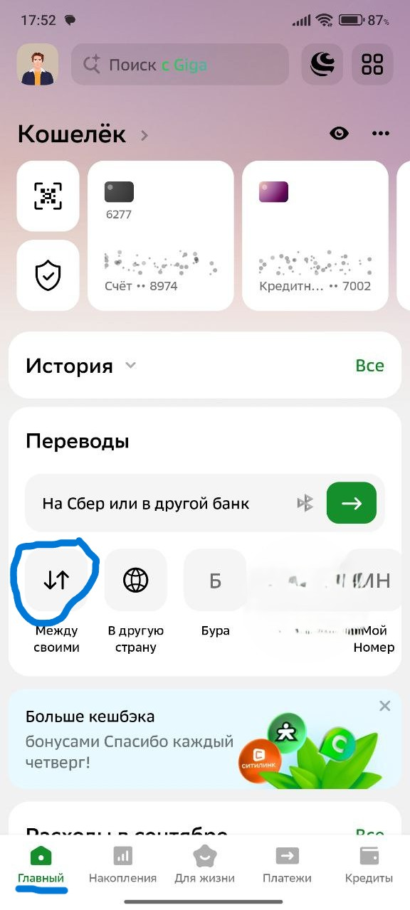
id-6 | Перевод между своими через главный экран приложения | Проверить перевод между своими через вход "Главный Экран", полный путь | -Стабильное интернет соединение -Пользователь авторизирован -Немного денег на счетах | 1.На главном экране тапаем на кнопку "Между своими". 2.Тапаем на выпадающий список "Откуда", проверяем отображение счетов/карт, выбираем карту с которой будет происходить перевод. 3.Тапаем на выпадающий список "Куда", првоеряем отображение, выбираем карту на которую делаем перевод. 4.Тап на поле "Сколько", вводим сумму доступную на карте. 5.Тап по кнопке "Перевести" | 1.Переход в раздел "Между своими" 2.Раскрывается список карт/счетов, выбираем нужную карту/счет. 3.Раскрывается список карт/счетов, выбирается нужную карту/счет 4.Поле активно, раскрывается цифровой блок клавиатуры. 5.Перевод выполнен успешно. | Успешно
id-7 | Перевод между своими через раздел Платежи | Проверить перевод между своими через вход раздел "Платежи", полный путь | -Стабильное интернет соединение -Пользователь авторизирован -Немного денег на счетах | 1.На панели вкладок(внизу экрана), тапаем на "Платежи" 2.Тап "Между своими". 3.Тапаем на выпадающий список "Откуда", проверяем отображение счетов/карт, выбираем карту с которой будет происходить перевод. 4.Тапаем на выпадающий список "Куда", првоеряем отображение, выбираем карту на которую делаем перевод. 5.Тап на поле "Сколько", вводим сумму доступную на карте. 6.Тап по кнопке "Перевести" | 1.Переход в раздел "Платежи" 2.Переход в раздел "Между своими" 3.Раскрывается список карт/счетов, выбираем нужную карту/счет. 4.Раскрывается список карт/счетов, выбирается нужную карту/счет 5.Поле активно, раскрывается цифровой блок клавиатуры. 6.Перевод выполнен успешно. | Успешно
id-8 | Перевод между своими через Умный поиск | Проверить перевод между своими через вход раздел "Умный поиск", полный путь | -Стабильное интернет соединение -Пользователь авторизирован -Немного денег на счетах | 1.Тап на строку поиска вверху экрана. "Поиск с GigaChat" 2.Тап на строку поиска. 3.Вводим "Между". 4.Из предложеных действий GigaChat выбираем "перевод между своими счетами". 5.Тапаем на выпадающий список "Откуда", проверяем отображение счетов/карт, выбираем карту с которой будет происходить перевод. 6.Тапаем на выпадающий список "Куда", првоеряем отображение, выбираем карту на которую делаем перевод. 7.Тап на поле "Сколько", вводим сумму доступную на карте. 8.Тап по кнопке "Перевести" | 1.Открывается интерфейст поиска GigaChat 2.Открывается клавиатура 3.GigaChat предлагает действие "Перевод между своими счетами" 4.Переход в раздел "Между своими счетамим" 5.Раскрывается список карт/счетов, выбираем нужную карту/счет. 6.Раскрывается список карт/счетов, выбирается нужную карту/счет 7.Поле активно, раскрывается цифровой блок клавиатуры. 8.Перевод выполнен успешно. | Успешно
id-9 | Перевод между своими через Ассистента(лавашар) | Проверить перевод между своими через вход "Умный ассистент", полный путь | -Стабильное интернет соединение -Пользователь авторизирован -Немного денег на счетах -Возможность говорить | 1.Тап на кнопку Ассистена, сверху справа экрана, шар. 2.Тап на кнопку микрофона внизу экрана. 3.Разрешить доступ к микрофону. 4.Произнести в микрофон"перевод между своими счетами" 5.Ассистент предлагает откуда перевести деньги, называем последнеи четыре цифры карты. 6.Ассистент предлагает куда перевести деньги, называем четыре последние цифры карты. 7.Ассистент предложил сумму, называем сумму. 8.Ассистент попросил подтвердить перевод словом "Подтверждаю" - говорим "Подтверждаю" | 1.Открывается интерфейст Ассистента 2.Система запрашивает доступ к микрофону. 3.Доступ разрешен. 4.Переход в раздел "перевод между своими" 5.Ассистент распознал нашу речь, выбрал нужную карту. 6.Ассистент распознал речь, выбрал нужную карту для зачисления. 7.Ассистент понял названную сумму. 8.Перевод выполнен | Успешно , но почему-то отсутствует перевод с кредитной карты. Через другие разделы это возможно, но тут видимо стоит заглушка, т.к. взымается комиссия за перевод, чтобы пользователи лишний раз не натыкали.
id-10 | Перевод между своими через Ассистента(лавашар) | Проверить перевод между своими через вход "Умный ассистент", полный путь | -Стабильное интернет соединение -Пользователь авторизирован -Немного денег на счетах -Возможность говорить | 1.Тап на кнопку Ассистена, сверху справа экрана, шар. 2.Тап на кнопку микрофона внизу экрана. 3.Разрешить доступ к микрофону. 4.Произнести в микрофон"перевод между своими счетами" 5.Ассистент предлагает куда перевести деньги - Промолчать | 1.Открывается интерфейст Ассистента 2.Система запрашивает доступ к микрофону. 3.Доступ разрешен. 4.Переход в раздел "перевод между своими" 5.Ассистент должен переспросить или уйти в режим ожидания. | Не успешно, ошибка 1007, пришлось перезаходить в ассистента, попробовал повторно ошибка не возникла | 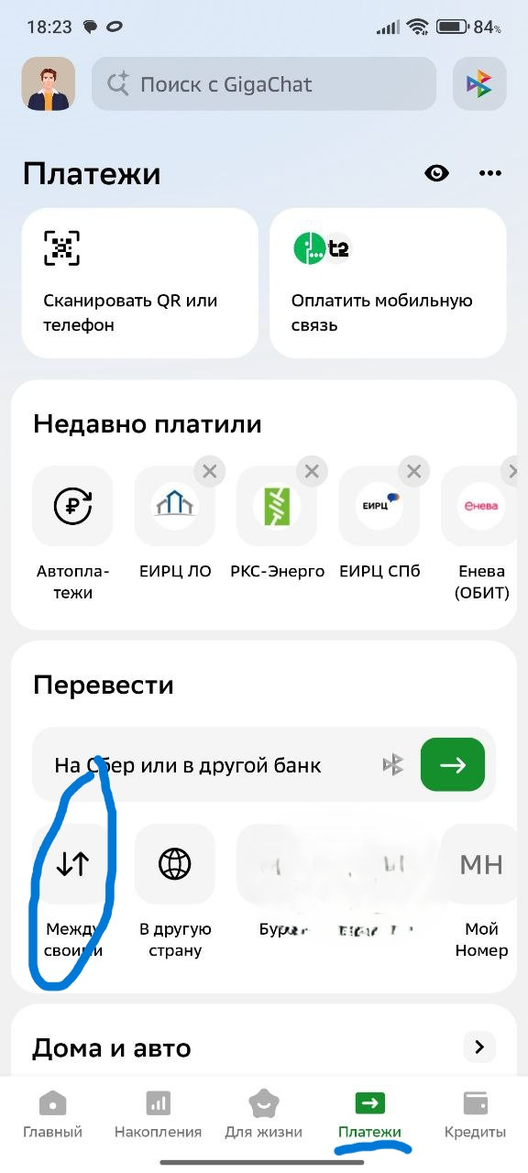 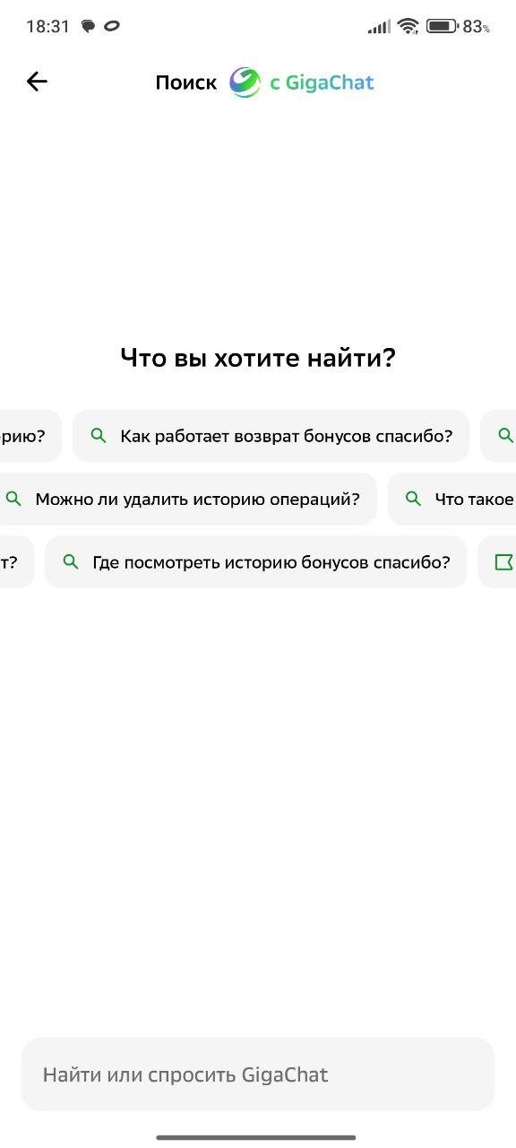 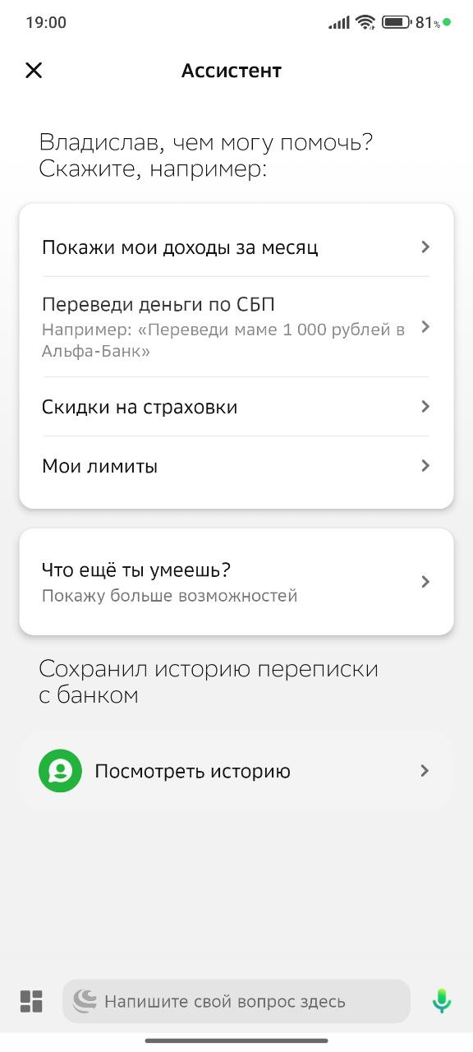 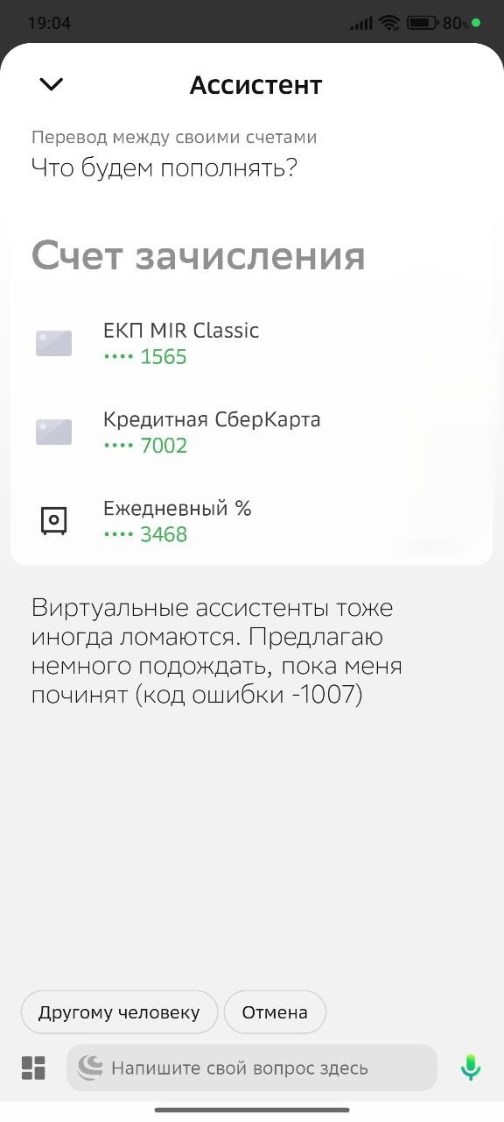
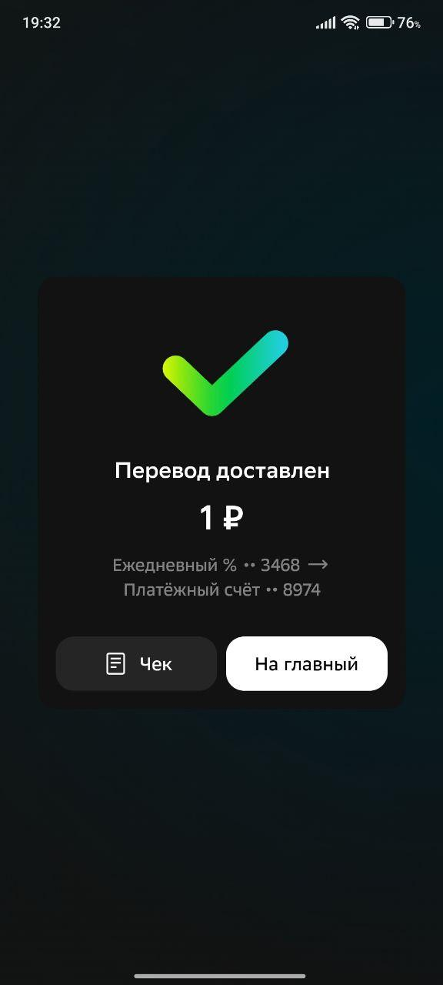
id-11 | Перевод между своими с темной темой | Проверить отображение интерфейса и функционал перевода между своими счетами с включенной темной темой | -Стабильное интернет соединение -Пользователь авторизирован -Немного денег на счетах -Установлена темная тема | 1.На главном экране тапаем на кнопку "Между своими". 2.Тапаем на выпадающий список "Откуда", проверяем отображение счетов/карт, выбираем карту с которой будет происходить перевод. 3.Тапаем на выпадающий список "Куда", првоеряем отображение, выбираем карту на которую делаем перевод. 4.Тап на поле "Сколько", вводим сумму доступную на карте. 5.Тап по кнопке "Перевести" | 1.Переход в раздел "Между своими" 2.Раскрывается список карт/счетов, выбираем нужную карту/счет. 3.Раскрывается список карт/счетов, выбирается нужную карту/счет 4.Поле активно, раскрывается цифровой блок клавиатуры. 5.Перевод выполнен успешно. | Успешно
id-12 | Перевод между своим, обрыв сети интернет | Проверить поведение системы при обрыве интернета | -Стабильное интернет соединение -Пользователь авторизирован -Немного денег на счетах | 1.На главном экране тапаем на кнопку "Между своими". 2.Тапаем на выпадающий список "Откуда", проверяем отображение счетов/карт, выбираем карту с которой будет происходить перевод. 3.Тапаем на выпадающий список "Куда", првоеряем отображение, выбираем карту на которую делаем перевод. 4.Тап на поле "Сколько", вводим сумму доступную на карте. 5.Открываем панель управления смартфона(свайп экрана сверху вниз), отключаем wifi и 4g 6.Открываем панель управления смартфона(свайп экрана сверху вниз), включаем wifi или 4g. | 1.Переход в раздел "Между своими" 2.Раскрывается список карт/счетов, выбираем нужную карту/счет. 3.Раскрывается список карт/счетов, выбирается нужную карту/счет 4.Поле активно, раскрывается цифровой блок клавиатуры, вводим сумму. 5.Уведомление "Ошибка интернет соединения" 6.Система восстановилась в разделе "Между своими" | Успешно, при восстановлении сбросились параметры суммы и счета переводов.
id-13 | Перевод между своим, сворачивание приложения | Проверить восстановление приложения при сворачивании | -Стабильное интернет соединение -Пользователь авторизирован | 1.На главном экране тапаем на кнопку "Между своими". 2.Тапаем на выпадающий список "Откуда", проверяем отображение счетов/карт, выбираем карту с которой будет происходить перевод. 3.Тапаем на выпадающий список "Куда", првоеряем отображение, выбираем карту на которую делаем перевод. 4.Тап на поле "Сколько", вводим сумму доступную на карте. 5.Сворачиваем приложение. 6.Открываем приложение. | 1.Переход в раздел "Между своими" 2.Раскрывается список карт/счетов, выбираем нужную карту/счет. 3.Раскрывается список карт/счетов, выбирается нужную карту/счет 4.Поле активно, раскрывается цифровой блок клавиатуры, вводим сумму. 5.Перезход на рабочий стол смартфона 6.Система восстановилась в разделе "Между своими", все поля остались заполнены. | Успешно
id-14 | Перевод между своим, проверка навигации | Проверить поведениче приложения при свайпах назад | -Стабильное интернет соединение -Пользователь авторизирован | 1.На главном экране тапаем на кнопку "Между своими". 2.Тапаем на выпадающий список "Откуда", проверяем отображение счетов/карт, выбираем карту с которой будет происходить перевод. 3.Тапаем на выпадающий список "Куда", првоеряем отображение, выбираем карту на которую делаем перевод. 4.Тап на поле "Сколько", вводим сумму доступную на карте. 5.Свайпом назад возвращаемся в главное меню. 6.Еще свайп назад 7.Кнопка "ДА" | 1.Переход в раздел "Между своими" 2.Раскрывается список карт/счетов, выбираем нужную карту/счет. 3.Раскрывается список карт/счетов, выбирается нужную карту/счет 4.Поле активно, раскрывается цифровой блок клавиатуры, вводим сумму. 5.Возврат на главный экран приложения. 6.Предложение закрыть приложение. 7.Приложение закрыто. | Успешно
id-15 | Перевод между своими большая сумма | Проверить перевод между своими используя сумму превышающую остаток средств | -Стабильное интернет соединение -Пользователь авторизирован | 1.На главном экране тапаем на кнопку "Между своими". 2.Тапаем на выпадающий список "Откуда", проверяем отображение счетов/карт, выбираем карту с которой будет происходить перевод. 3.Тапаем на выпадающий список "Куда", првоеряем отображение, выбираем карту на которую делаем перевод. 4.Тап на поле "Сколько", вводим сумму недоступную на карте. 5.Тап по кнопке "Перевести" | 1.Переход в раздел "Между своими" 2.Раскрывается список карт/счетов, выбираем нужную карту/счет. 3.Раскрывается список карт/счетов, выбирается нужную карту/счет 4.Поле активно, раскрывается цифровой блок клавиатуры. 5.Ошибка - "Недостаточно средств на карте" | Успешно
id-16 | Перевод между своими Проверка функции TalkBack | Проверить перевод между своими используя функцию смартфона TalkBack. полный путь пользователя | -Стабильное интернет соединение -Пользователь авторизирован -Немного денег на счетах -Функция TalkBack | 1.Активировать функцию TalkBack, задержать кнопки громкости + и - 2.Один тап на "Между своими", слушаем 3.Два тапа на "Между своими" 4.Один тап на "откуда" слушаем 5.Слушаем система предлагаетет счета, двойной так на нужной карте. 6.Тап на выпадающий список "куда", слушаем система предлагает карты/счета. 7.Двойной тап на нужную карту. 8.Два тапа на выбор суммы, пишем сумму на клавиатуре. 9.Два тапа кнопка Перевод. | 1.TalkBack активировался 2.Talkback выбрал слова, начал их озвучивать. 3.Переход в раздел Между своими. 4.TalkBack озвучивает раздел откуда. 5.Выбралась нужная карта. 6.Talkback озвучивает счета/карты. 7.Выбралась карта. 8.Успешно напечаталась сумма. 9.Перевод выполнен. | Успешно, это было что-то))) | 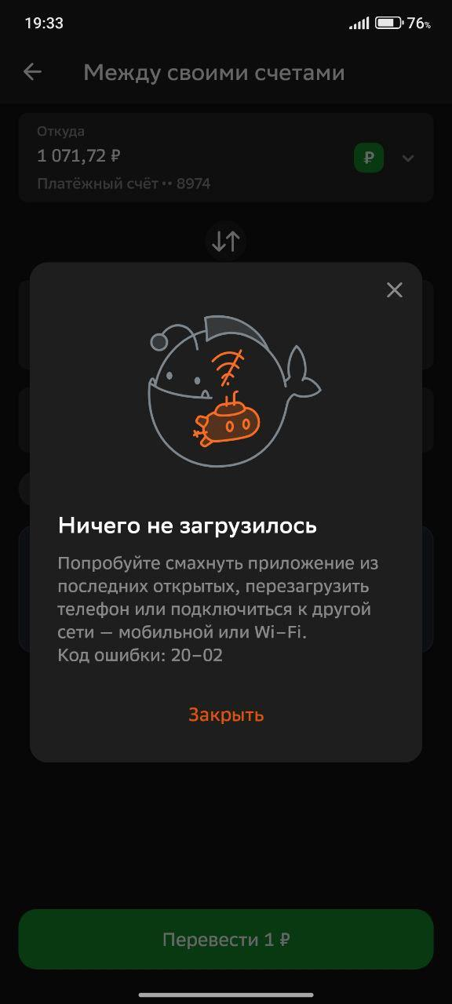 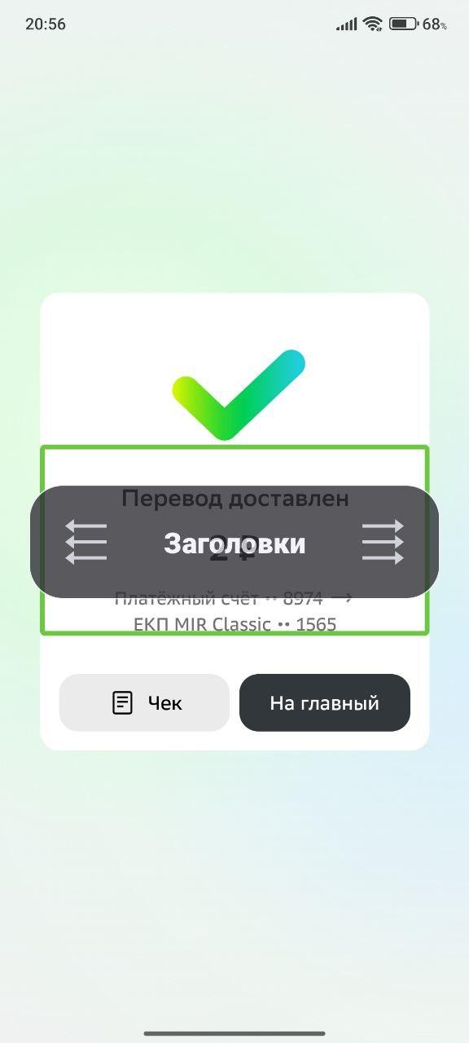
id-17 | Перевод между своими сумма 0 | Проверить реакцию приложения на перевод суммы 0 | -Стабильное интернет соединение -Пользователь авторизирован | 1.На главном экране тапаем на кнопку "Между своими". 2.Тапаем на выпадающий список "Откуда", проверяем отображение счетов/карт, выбираем карту с которой будет происходить перевод. 3.Тапаем на выпадающий список "Куда", првоеряем отображение, выбираем карту на которую делаем перевод. 4.Тап на поле "Сколько", вводим сумму 0 5.Тап по кнопке "Перевести". | 1.Переход в раздел "Между своими" 2.Раскрывается список карт/счетов, выбираем нужную карту/счет. 3.Раскрывается список карт/счетов, выбирается нужную карту/счет 4.Поле активно, раскрывается цифровой блок клавиатуры. 5.Ошибка - реакция системы на сумму 0 | Успешно, графа суммы подсвечивается красным.
id-18 | Перевод между своими экономия энергия | Проверить перевод между своими с включенным режимом экономии энергии, полный путь | -Стабильное интернет соединение -Пользователь авторизирован -Включить экономию энергии -Немного денег на счетах | 1.На главном экране тапаем на кнопку "Между своими". 2.Тапаем на выпадающий список "Откуда", проверяем отображение счетов/карт, выбираем карту с которой будет происходить перевод. 3.Тапаем на выпадающий список "Куда", првоеряем отображение, выбираем карту на которую делаем перевод. 4.Тап на поле "Сколько", вводим сумму доступную на карте. 5.Тап по кнопке "Перевести" | 1.Переход в раздел "Между своими" 2.Раскрывается список карт/счетов, выбираем нужную карту/счет. 3.Раскрывается список карт/счетов, выбирается нужную карту/счет 4.Поле активно, раскрывается цифровой блок клавиатуры. 5.Перевод выполнен успешно. | Успешно

